3.软件静态架构设计
3.1 | 软件静态架构设计
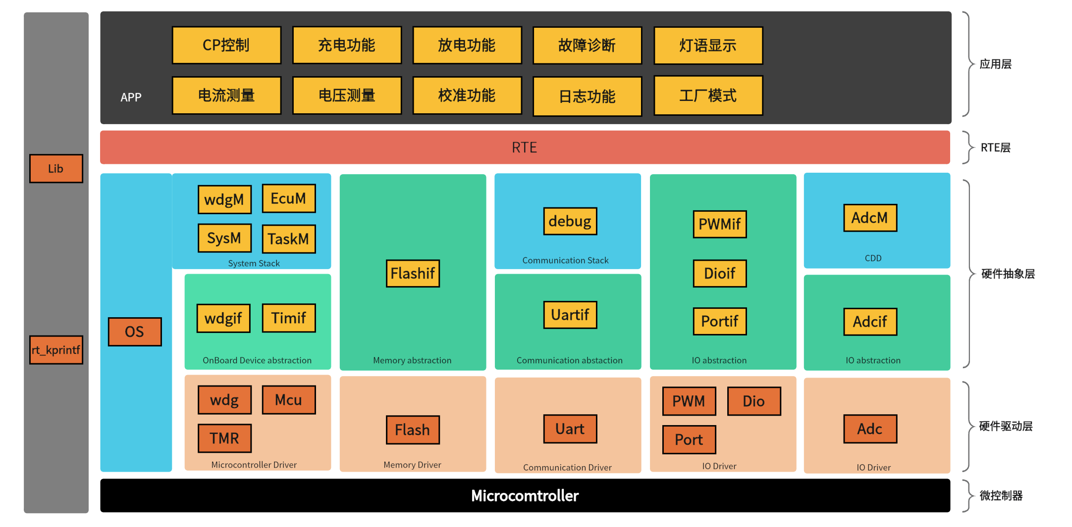

模块ID |  | 模块名 | 功能概要 | 所属层级 | 开发方式 | 上游需求 ID | 备注
APP-001 |  | CP控制 | 控制引导功能 | Application Layer | 新研 | F1-1
APP-002 |  | 充电功能 | 车辆充电功能 | Application Layer | 新研 | F2-1
APP-003 |  | 放电功能 | 车辆放电功能 | Application Layer | 新研 | F3-1
APP-004 |  | 故障诊断 | 故障诊断功能 | Application Layer | 新研 | F4-1
APP-005 |  | 灯语显示 | LED控制 | Application Layer | 新研 | F5-1
APP-006 |  | 电压测量 | 电压检测功能 | Application Layer | 新研 | F6-1
APP-007 |  | 电流测量 | 电流检测功能 | Application Layer | 新研 | F7-1
APP-008 |  | 校准功能 | 电压电流校准 | Application Layer | 新研 | F8-1
APP-009 |  | 日志功能 | 软件日志 | Application Layer | 新研 | F9-1
APP-010 |  | 工厂模式 | 工厂模式 | Application Layer | 新研 | F10-1
BSW-001 |  | Os | 操作系统模块 | Bsw Layer | 新研
BSW-002 |  | WdgM | 看门狗管理模块 | Bsw Layer | 复用BS-CD_S
BSW-003 |  | EcuM | 休眠唤醒模块 | Bsw Layer | 复用BS-CD_S
BSW-004 |  | SysM | 系统管理模块 | Bsw Layer | 新研
BSW-005 |  | WdgIf | Wdg接口抽象模块 | Bsw Layer | 复用BS-CD_S
BSW-006 |  | McuIf | MCU管理模块 | Bsw Layer | 新研
BSW-007 |  | TmrIf | Tmr接口模块 | Bsw Layer | 复用BS-CD_S
BSW-008 |  | FlashIf | 内存管理抽象模块 | Bsw Layer | 新研
BSW-009 |  | Debug | debug打印信息模块 | Bsw Layer | 新研
BSW-010 |  | UartIf | Uart接口抽象模块 | Bsw Layer | 新研
BSW-011 |  | PortIf | Port口接口抽象模块 | Bsw Layer | 复用BS-CD_S
BSW-012 |  | DioIf | Dio接口抽象模块 | Bsw Layer | 复用BS-CD_S
BSW-013 |  | PWMIf | Pwm接口抽象模块 | Bsw Layer | 复用BS-CD_S
BSW-014 |  | AdcM | Adc采集管理模块 | Bsw Layer | 复用PS-F1
BSW-015 |  | AdcIf | Adc采样接口抽象模块 | Bsw Layer | 复用PS-F1
DRV-001 |  | Wdg | 看门狗底层驱动模块 | Drv Layer | 复用
DRV-002 |  | Mcu | Mcu底层驱动模块 | Drv Layer | 复用
DRV-003 |  | Tmr | Tmr底层驱动模块 | Drv Layer | 复用
DRV-005 |  | Flash | Flash底层驱动模块 | Drv Layer | 复用
DRV-006 |  | Uart | Uart底层驱动模块 | Drv Layer | 复用
DRV-008 |  | Port | Port底层驱动模块 | Drv Layer | 复用
DRV-009 |  | Dio | DIO底层驱动模块 | Drv Layer | 复用
DRV-010 |  | PWM | Pwm底层驱动模块 | Drv Layer | 复用
DRV-011 |  | Adc | Adc底层驱动模块 | Drv Layer | 复用
LIB-001 |  | Lib | 常用算法标准库模块 | Lib | 复用
LIB-005 |  | rt_kprintf | 串口打印模块 | Lib | 复用

5.软件动态架构设计
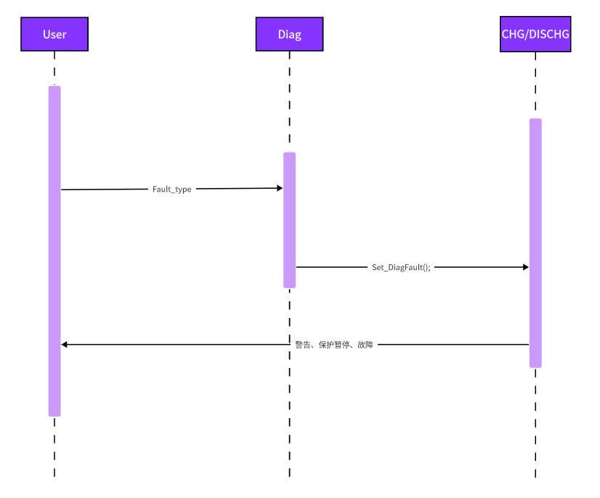
5.1 | 软件工作状态 |  |  | ID | 000
状态说明 |  |  | 状态图
POST | 开机自检状态 |  | 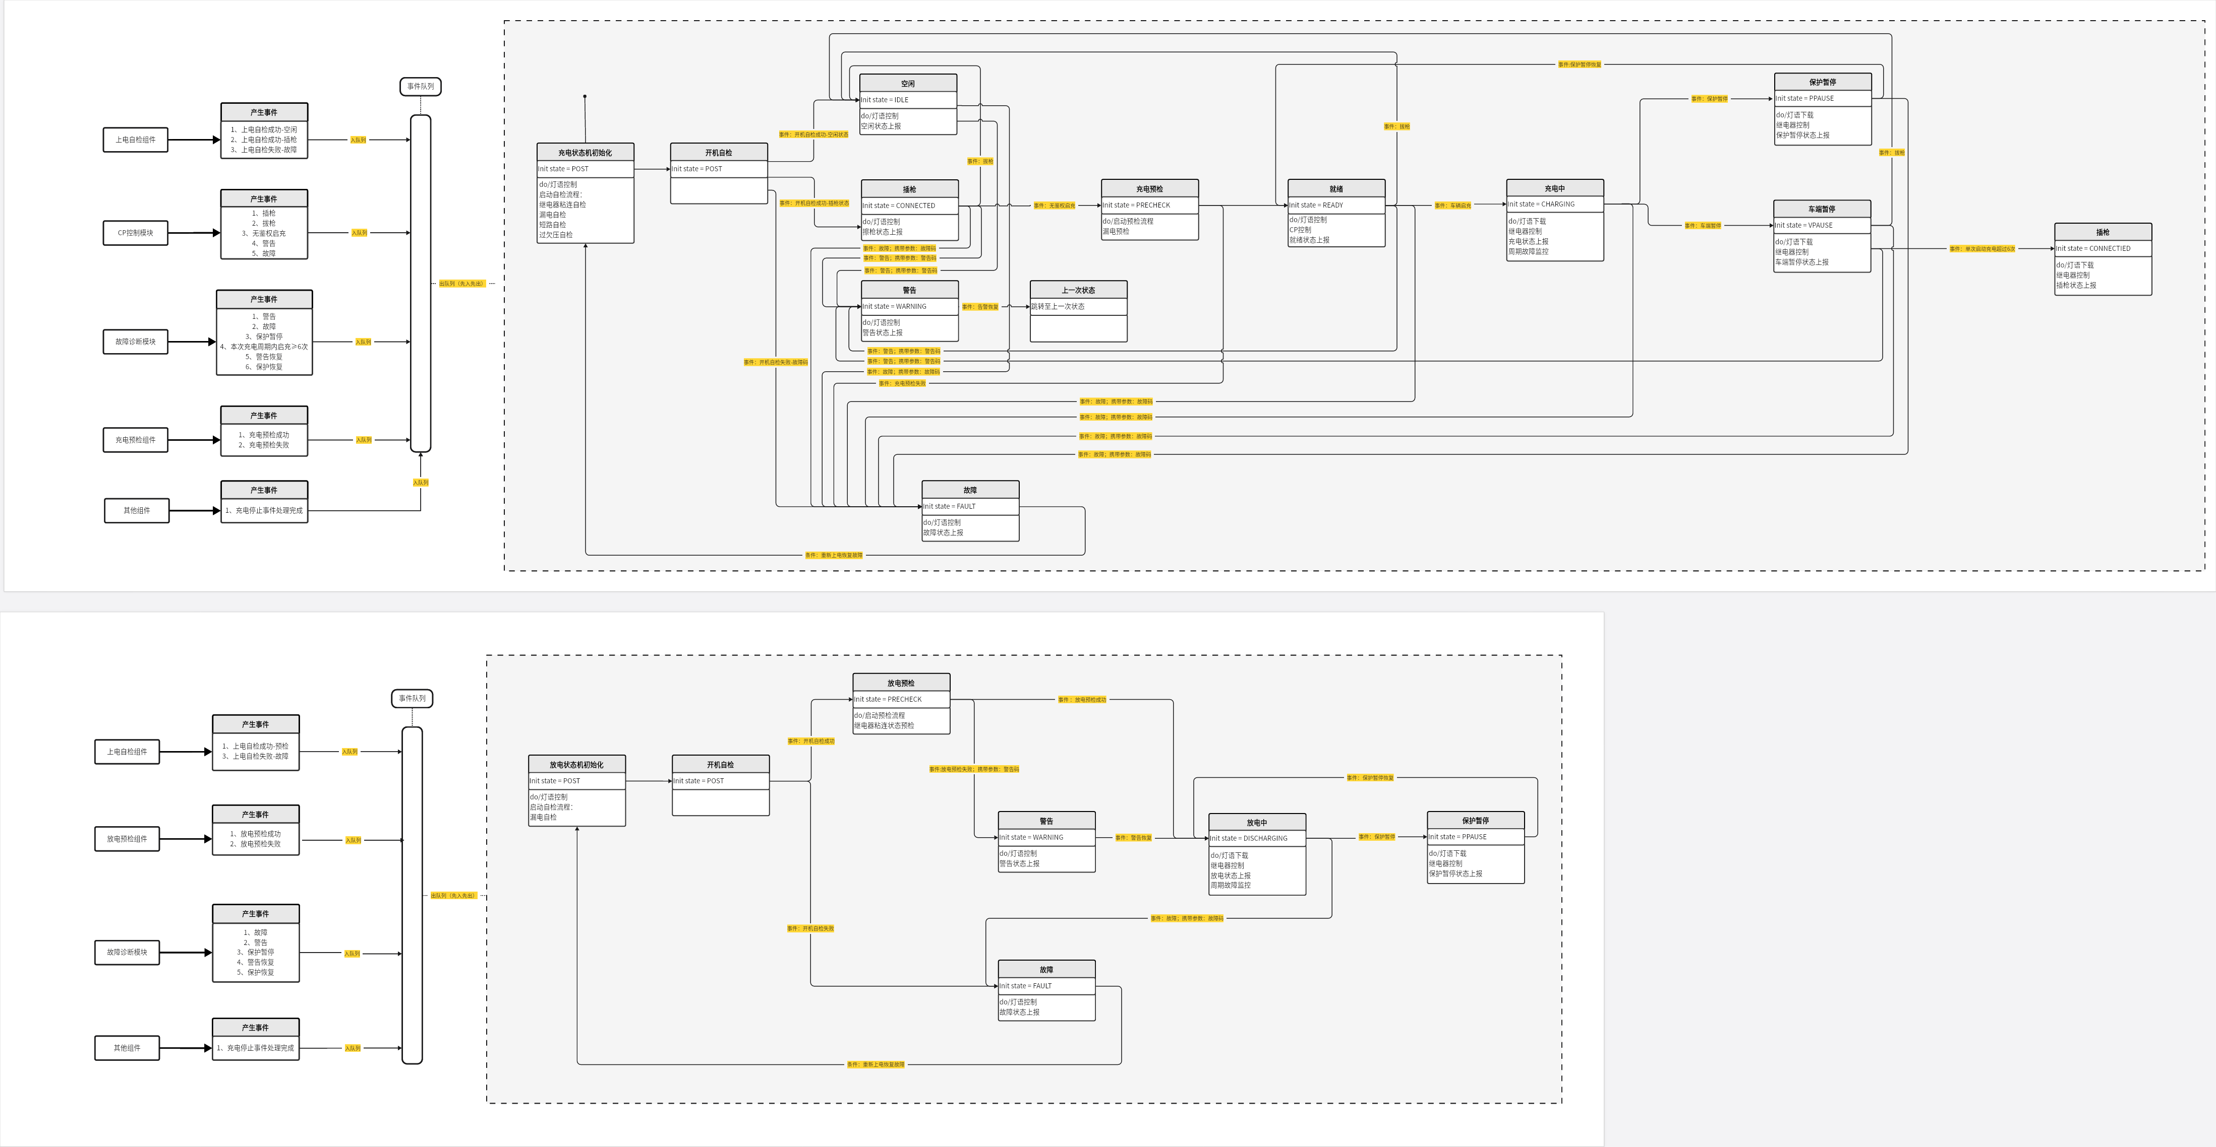
IDLE | 空闲状态
CONNECTED | 插枪状态
WARNING | 警告状态
FAULT | 故障状态
PRECHECK | 充放电预检状态
READY | 就绪状态
CHARGING | 充电中状态
DISCHARGING | 放电中状态
PPAUSE | 保护暂停状态
VPAUSE | 车端暂停状态
STOP | 结束状态

条件说明
POST_SUCCESS_IDLE | 开机自检成功-状态空闲
POST_SUCCESS_CONNECTED | 开机自检成功-已插枪
POST_FAILURE | 开机自检失败
PLUG_IN | 插枪
PLUG_OUT | 拔枪
NOAUTH_START | 无需鉴权启动充电
PRECHECK_SUCCESS | 充放电预检成功
PRECHECK_FAILURE | 充放电预检失败
VEHICLE_PAUSE | 车机暂停
PROTECTION_PAUSE | 保护暂停
PROTECTION_RECOVERY | 保护恢复
VEHICLE_EXCESSIVE_START_COUNT | 单次充电周期内车端过度充电大于6次
WARNING | 告警
FAULT | 故障
WARNING_RECOVERY | 告警恢复
FAULT_RECOVERY | 故障恢复

5.2 | CP控制功能时序图 |  |  | ID | 001
动作序号 | 执行组件 | 动作说明 |  | 调用接口
1 | User | 用户端
2 | AdcM | 状态获取 |  | AdcM_get_CP_FB_AMP_update
3 | CP_CTRL | 控制决策 |  | APP_CP_DetectCPState
4 | PwmIf | 输出设置 |  | PwmIf_Set_Duty

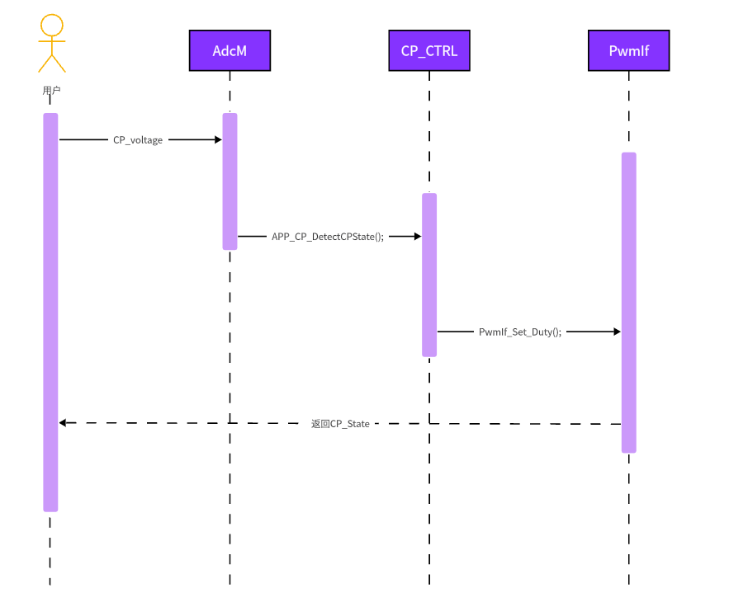

5.3 | 灯语功能时序图 |  |  | ID | 002
动作序号 | 执行组件 | 动作说明 |  | 调用接口
1 | User | 用户端
2 | LED_CTRL | 状态获取 |  | APP_CHG_GetStatusLED APP_DISCHG_GetStatusLED
3 | PwmIf | 输出设置 |  | PwmIf_Set_Duty

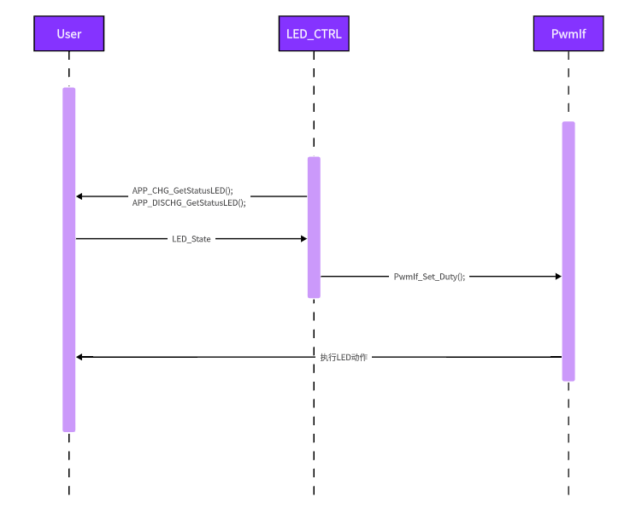

5.4 | 校准功能时序图 |  |  | ID | 009
动作序号 | 执行组件 | 动作说明 |  | 调用接口
1 | FctMode | 数据获取 |  | Cali_SetCaliMode
2 | Cali | 控制决策 |  | Cali_MainFunction
3 | FlashIf | 输出设置 |  | FlsIf_ProgramMultiple

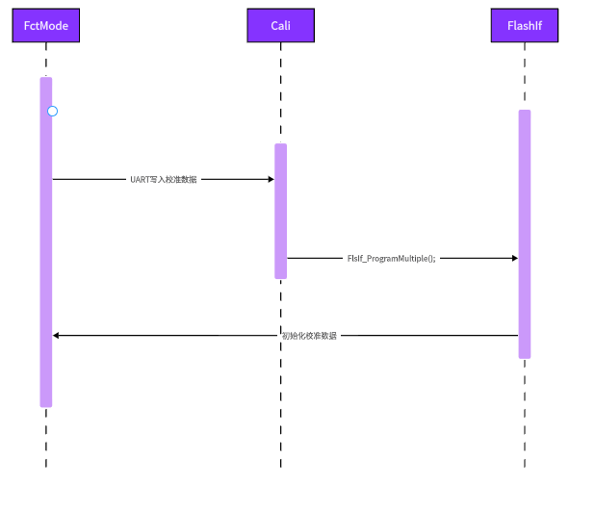

5.5 | 故障诊断功能时序图 |  |  | ID | 010
动作序号 | 执行组件 | 动作说明 |  | 调用接口
1 | User | 数据获取 |  | User_GetValue
2 | Diag | 控制决策 |  | Diag_MainFunction
3 | CHG/DISCHG | 输出设置 |  | Set_DiagFault

